Ranking PiN_DMC>3,5T
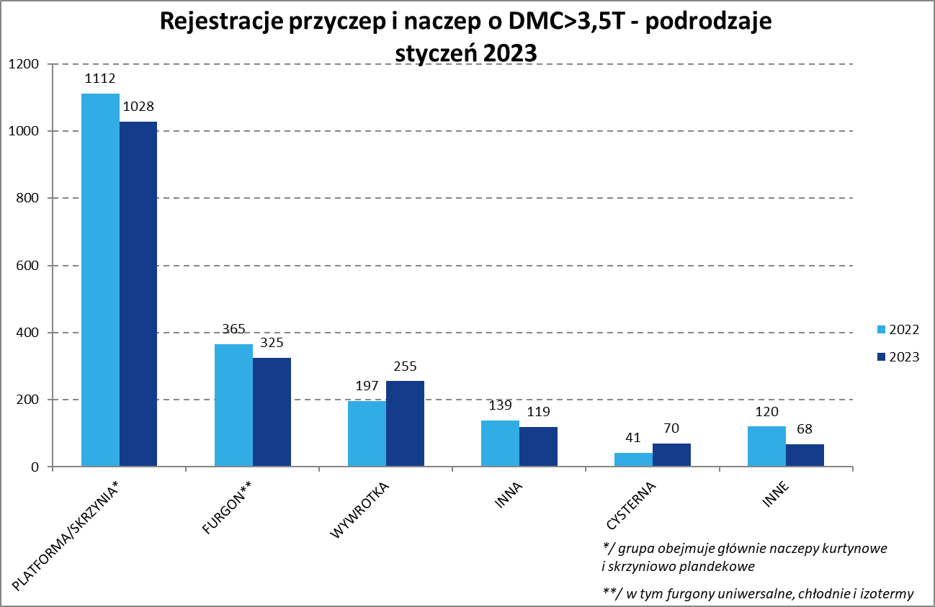
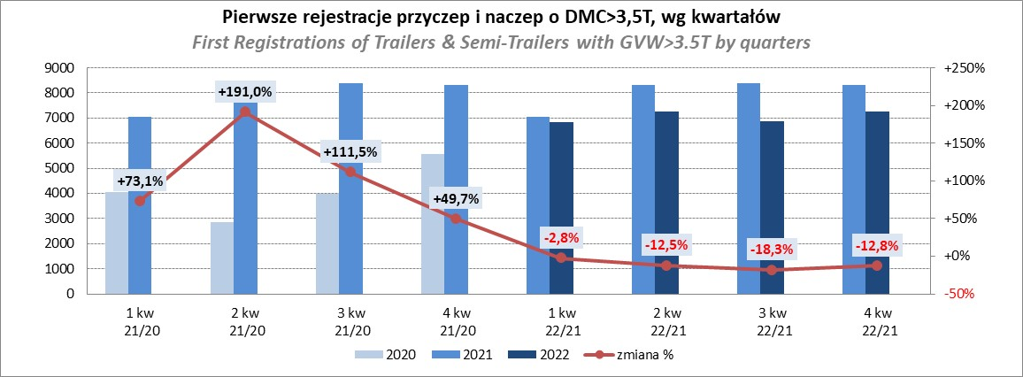
PZPM |  |  |  |  |  | 2023-02-08
Pierwsze rejestracje NOWYCH przyczep i naczep* o DMC>3,5T, udział w rynku %
First Registrations of NEW Trailers & Semi-Trailers with GVW>3.5T, Market Share %
 |  |  |  |  |  | Sztuki / Units
Pozycja | Marka | Rok narastająco Styczeń - Styczeń
 |  | YTD January - January
 |  | 2023 |  | 2022 |  | Zmiana % r/r
No. | Make
 |  | Ogółem | Udział % | Ogółem | Udział % | Change % y/y
 |  | Total | Mkt shr % | Total | Mkt shr %
1 | SCHMITZ CARGOBULL | 379 | 20.32% | 540 | 27.36% | -29.8%
2 | KRONE | 324 | 17.37% | 158 | 8.00% | 105.1%
3 | WIELTON | 263 | 14.10% | 344 | 17.43% | -23.5%
4 | KOEGEL | 93 | 4.99% | 201 | 10.18% | -53.7%
5 | KAESSBOHRER | 75 | 4.02% | 42 | 2.13% | 78.6%
6 | WECON | 70 | 3.75% | 54 | 2.74% | 29.6%
7 | SCHWARZMUELLER | 66 | 3.54% | 58 | 2.94% | 13.8%
8 | BODEX | 60 | 3.22% | 40 | 2.03% | 50.0%
9 | MEGA | 45 | 2.41% | 20 | 1.01% | 125.0%
10 | KEMPF | 34 | 1.82% | 35 | 1.77% | -2.9%
11 | FLIEGL | 33 | 1.77% | 14 | 0.71% | 135.7%
12 | GNIOTPOL | 32 | 1.72% | 33 | 1.67% | -3.0%
13 | REDOS | 30 | 1.61% | 13 | 0.66% | 130.8%
14 | BERGER | 28 | 1.50% | 32 | 1.62% | -12.5%
15 | ZASŁAW | 23 | 1.23% | 38 | 1.93% | -39.5%
16 | INTER CARS - FEBER | 22 | 1.18% | 17 | 0.86% | 29.4%
 | LAMBERET | 22 | 1.18% | 14 | 0.71% | 57.1%
 | BENALU | 22 | 1.18% | 19 | 0.96% | 15.8%
19 | CIMC | 21 | 1.13% | 12 | 0.61% | 75.0%
20 | MHS | 16 | 0.86% | 16 | 0.81% | 0.0%
 | Pozostałe / Others | 207 | 11.1% | 274 | 13.9% | -24.5%
 | OGÓŁEM / TOTAL | 1865 | 100% | 1974 | 100% | -12.0%
*/ bez rejestracji czasowych
Źródło: analizy PZPM na podstawie CEP
Source: PZPM analysis based on Central Register of Vehicles

Ranking Naczepy DMC>3,5T
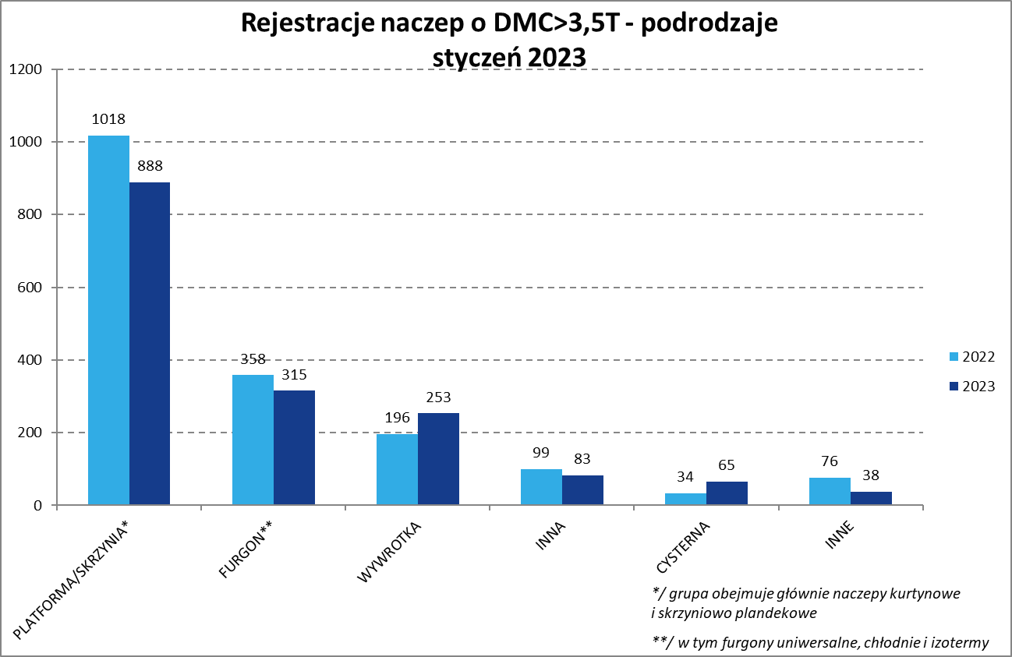
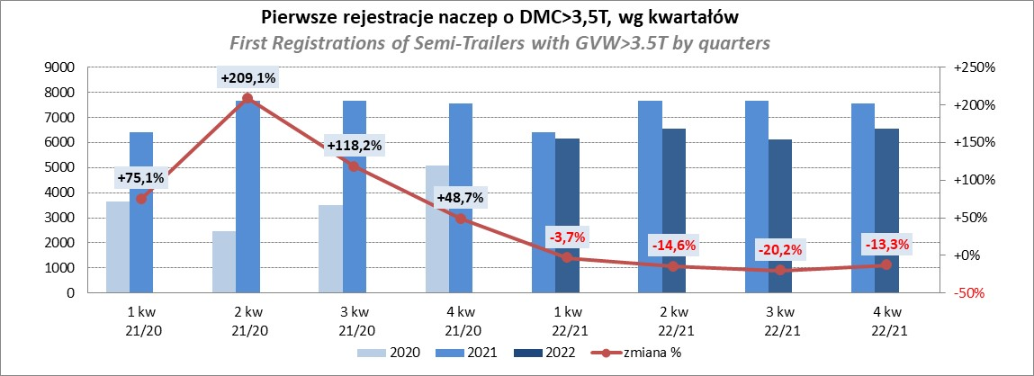
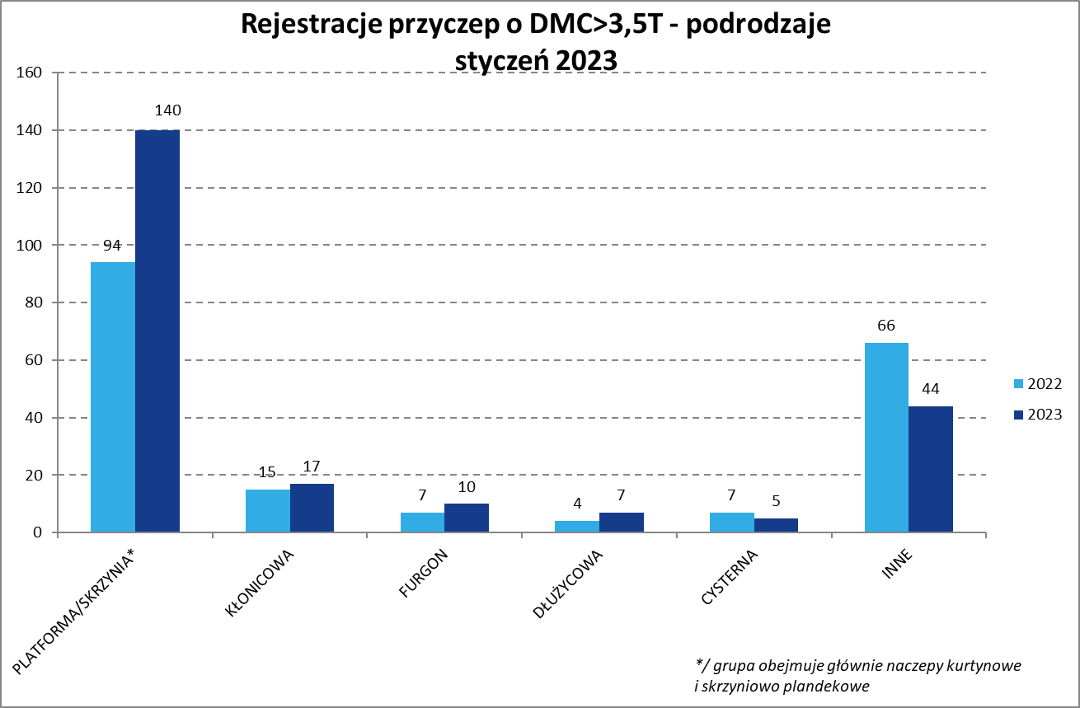
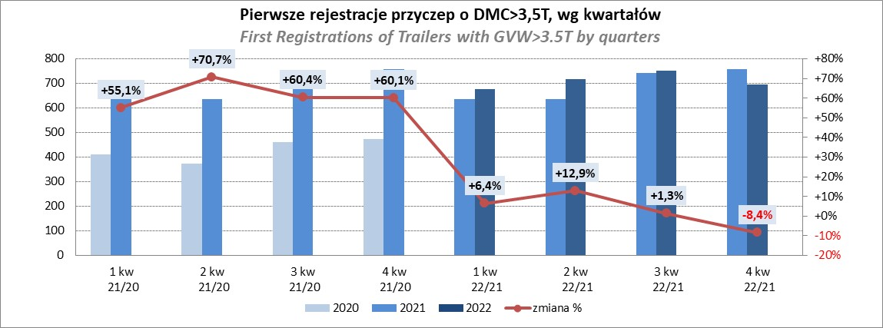
PZPM |  |  |  |  |  | 2023-02-08
Pierwsze rejestracje NOWYCH naczep* o DMC>3,5T, udział w rynku %
First Registrations of NEW Semi-Trailers with GVW>3.5T, Market Share %
 |  |  |  |  |  | Sztuki
Pozycja | Marka | Rok narastająco Styczeń - Styczeń
 |  | YTD January - January
 |  | 2023 |  | 2022 |  | Zmiana % r/r
No. | Make
 |  | Ogółem | Udział % | Ogółem | Udział % | Change % y/y
 |  | Total | Mkt shr % | Total | Mkt shr %
1 | SCHMITZ CARGOBULL | 379 | 23.1% | 540 | 30.32% | -29.8%
2 | KRONE | 324 | 19.7% | 158 | 8.87% | 105.1%
3 | WIELTON | 248 | 15.1% | 332 | 18.64% | -25.3%
4 | KOEGEL | 91 | 5.5% | 201 | 11.29% | -54.7%
5 | KAESSBOHRER | 75 | 4.6% | 41 | 2.30% | 82.9%
6 | SCHWARZMUELLER | 66 | 4.0% | 57 | 3.20% | 15.8%
7 | BODEX | 60 | 3.7% | 36 | 2.02% | 66.7%
8 | MEGA | 45 | 2.7% | 20 | 1.12% | 125.0%
9 | KEMPF | 34 | 2.1% | 35 | 1.97% | -2.9%
10 | FLIEGL | 30 | 1.8% | 13 | 0.73% | 130.8%
11 | BERGER | 28 | 1.7% | 32 | 1.80% | -12.5%
12 | LAMBERET | 22 | 1.3% | 14 | 0.79% | 57.1%
 | INTER CARS - FEBER | 22 | 1.3% | 17 | 0.95% | 29.4%
 | BENALU | 22 | 1.3% | 19 | 1.07% | 15.8%
15 | CIMC | 21 | 1.3% | 12 | 0.67% | 75.0%
16 | ZASŁAW | 16 | 1.0% | 37 | 2.08% | -56.8%
17 | MAGYAR | 13 | 0.8% | 8 | 0.45% | 62.5%
18 | D-TEC | 10 | 0.6% | 19 | 1.07% | -47.4%
19 | LAG | 9 | 0.5% | 13 | 0.73% | -30.8%
20 | MEILLER-KIPPER | 8 | 0.5% | 3 | 0.17% | 166.7%
 | Pozostałe / Others | 119 | 7.2% | 174 | 9.8% | -31.6%
 | OGÓŁEM / TOTAL | 1642 | 100% | 1781 | 100% | -7.8%
*/ bez rejestracji czasowych
Źródło: analizy PZPM na podstawie CEP
Source: PZPM analysis based on Central Register of Vehicles

Przyczepy lekkie
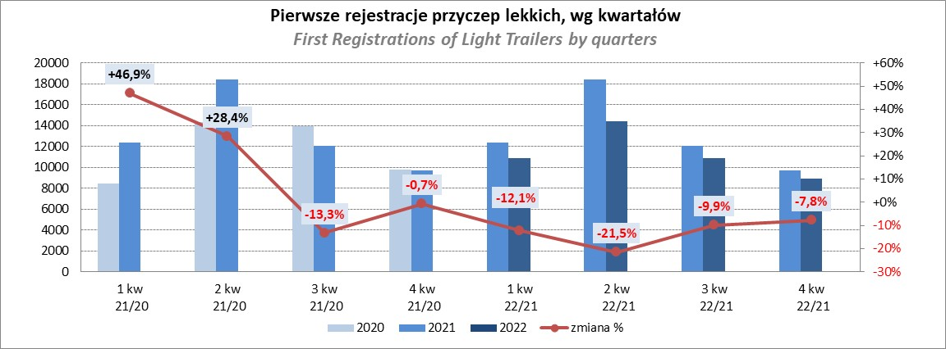
PZPM |  |  |  |  |  | 2023-02-08
Pierwsze rejestracje NOWYCH przyczep lekkich*, udział w rynku %
First Registrations of NEW Light Trailers*, Market Share %
 |  |  |  |  |  | Sztuki / Units
Pozycja | Marka | Rok narastająco Styczeń - Styczeń
 |  | YTD January - January
 |  | 2023 |  | 2022 |  | Zmiana % r/r
No. | Make
 |  | Ogółem | Udział % | Ogółem | Udział % | Change % y/y
 |  | Total | Mkt shr % | Total | Mkt shr %
1 | NEPTUN-SORELPOL | 663 | 24.13% | 685 | 26.02% | -3.2%
2 | TEMARED | 622 | 22.63% | 540 | 20.51% | 15.2%
3 | NIEWIADÓW | 204 | 7.42% | 273 | 10.37% | -25.3%
4 | ZASŁAW | 177 | 6.44% | 263 | 9.99% | -32.7%
5 | MARTZ | 131 | 4.77% | 104 | 3.95% | 26.0%
6 | RYDWAN | 130 | 4.73% | 75 | 2.85% | 73.3%
7 | FARO | 94 | 3.42% | 101 | 3.84% | -6.9%
8 | WIOLA | 65 | 2.37% | 44 | 1.67% | 47.7%
9 | BRENDERUP-THULE TRAILERS | 51 | 1.86% | 45 | 1.71% | 13.3%
10 | WIDPOL | 48 | 1.75% | 51 | 1.94% | -5.9%
11 | LORRIES | 37 | 1.35% | 20 | 0.76% | 85.0%
12 | W.N.P. M.SUSKI | 36 | 1.31% | 27 | 1.03% | 33.3%
13 | FRACHT | 35 | 1.27% | 18 | 0.68% | 94.4%
14 | GŁOWACZ | 33 | 1.20% | 20 | 0.76% | 65.0%
15 | STIM | 31 | 1.13% | 16 | 0.61% | 93.8%
16 | SIDECAR | 29 | 1.06% | 16 | 0.61% | 81.3%
17 | MASTER-TECH | 27 | 0.98% | 33 | 1.25% | -18.2%
18 | SMART-TECHNIC | 23 | 0.84% | 0 | 0.00%
19 | SPAWLINE | 22 | 0.80% | 22 | 0.84% | 0.0%
 | BLYSS | 22 | 0.80% | 20 | 0.76% | 10.0%
 | Pozostałe / Others | 268 | 9.8% | 260 | 9.9% | 3.1%
 | OGÓŁEM / TOTAL | 2748 | 100% | 2633 | 100% | 4.4%
*/ bez rejestracji czasowych
Źródło: analizy PZPM na podstawie CEP
Source: PZPM analysis based on Central Register of Vehicles

Ranking_P-CR
PZPM |  |  |  |  |  | 2023-02-08
Pierwsze rejestracje NOWYCH przyczep ciężarowych rolniczych*, udział w rynku %
First Registrations of NEW Agricultural Trailers*, Market Share %
 |  |  |  |  |  | Sztuki / Units
Pozycja | Marka | Rok narastająco Styczeń - Styczeń
 |  | YTD January - January
 |  | 2023 |  | 2022 |  | Zmiana % r/r
No. | Make
 |  | Ogółem | Udział % | Ogółem | Udział % | Change % y/y
 |  | Total | Mkt shr % | Total | Mkt shr %
1 | PRONAR | 203 | 40.44% | 223 | 40.99% | -9.0%
2 | METAL-FACH | 52 | 10.36% | 40 | 7.35% | 30.0%
3 | METALTECH | 42 | 8.37% | 48 | 8.82% | -12.5%
4 | WIELTON | 35 | 6.97% | 23 | 4.23% | 52.2%
5 | MARPOL | 20 | 3.98% | 17 | 3.13% | 17.6%
6 | PPHU WODZIŃSKI | 18 | 3.59% | 31 | 5.70% | -41.9%
7 | MEPROZET | 17 | 3.39% | 24 | 4.41% | -29.2%
8 | BBC | 13 | 2.59% | 8 | 1.47% | 62.5%
9 | POMOT | 11 | 2.19% | 17 | 3.13% | -35.3%
 | JOSKIN | 11 | 2.19% | 14 | 2.57% | -21.4%
 | ZASŁAW | 11 | 2.19% | 23 | 4.23% | -52.2%
12 | FLIEGL | 8 | 1.59% | 6 | 1.10% | 33.3%
13 | URSUS | 6 | 1.20% | 0 | 0.00%
 | TECHMONT | 6 | 1.20% | 12 | 2.21% | -50.0%
 | CYNKOMET | 6 | 1.20% | 19 | 3.49% | -68.4%
 | Pozostałe / Others | 43 | 8.6% | 39 | 7.2% | 10.3%
 | OGÓŁEM / TOTAL | 502 | 100% | 544 | 100% | -7.7%
*/ bez rejestracji czasowych
Źródło: analizy PZPM na podstawie CEP
Source: PZPM analysis based on Central Register of Vehicles
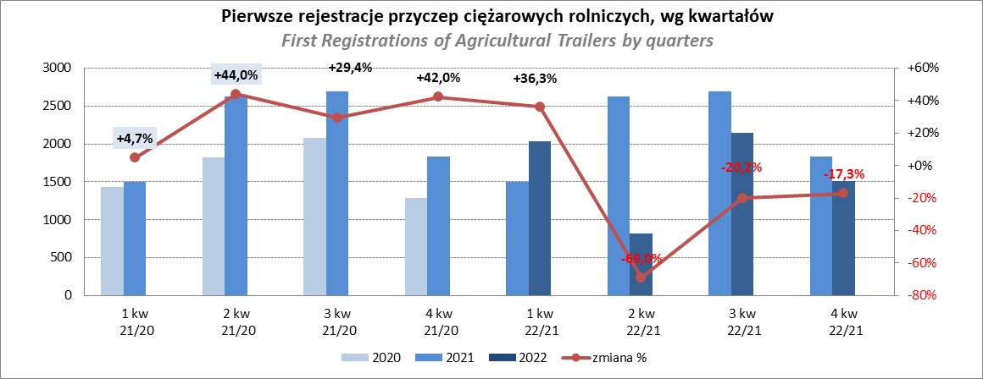

PZPM
Source: PZPM analysis based on Central Register of Vehicles

Ranking_CR
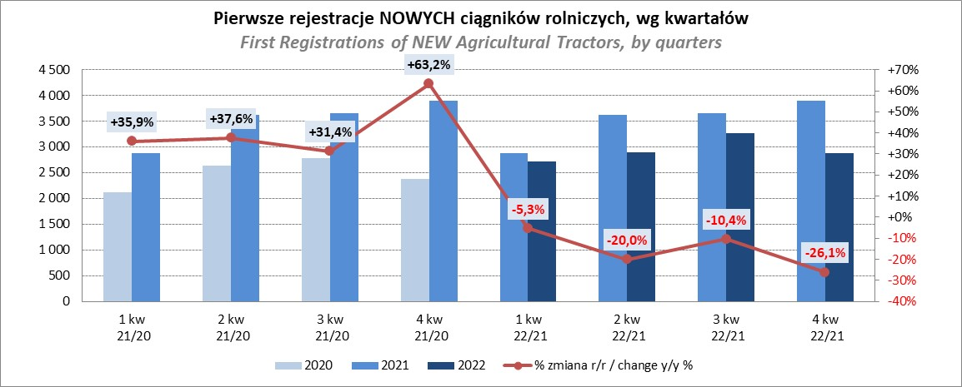
PZPM |  |  |  |  |  | 2023-02-08
Pierwsze rejestracje NOWYCH ciągników rolniczych*, udział w rynku %
First Registrations of NEW Agricultural Tractors*, Market Share %
 |  |  |  |  |  | Sztuki / Units
Pozycja | Marka | Rok narastająco Styczeń - Styczeń
 |  | YTD January - January
 |  | 2023 |  | 2022 |  | Zmiana % r/r
No. | Make
 |  | Ogółem | Udział % | Ogółem | Udział % | Change % y/y
 |  | Total | Mkt shr % | Total | Mkt shr %
1 | JOHN DEERE | 113 | 15.87% | 90 | 12.52% | 25.6%
2 | NEW HOLLAND | 112 | 15.73% | 141 | 19.61% | -20.6%
3 | KUBOTA | 98 | 13.76% | 97 | 13.49% | 1.0%
4 | DEUTZ-FAHR | 69 | 9.69% | 37 | 5.15% | 86.5%
5 | CASE IH | 53 | 7.44% | 59 | 8.21% | -10.2%
6 | VALTRA | 42 | 5.90% | 42 | 5.84% | 0.0%
7 | MASSEY FERGUSON | 37 | 5.20% | 27 | 3.76% | 37.0%
8 | ZETOR | 33 | 4.63% | 50 | 6.95% | -34.0%
9 | SOLIS | 29 | 4.07% | 16 | 2.23% | 81.3%
10 | FENDT | 28 | 3.93% | 21 | 2.92% | 33.3%
11 | FARMTRAC | 20 | 2.81% | 22 | 3.06% | -9.1%
12 | CLAAS | 17 | 2.39% | 29 | 4.03% | -41.4%
13 | STEYR | 13 | 1.83% | 23 | 3.20% | -43.5%
14 | ARBOS | 8 | 1.12% | 11 | 1.53% | -27.3%
15 | TYM | 7 | 0.98% | 12 | 1.67% | -41.7%
 | Pozostałe / Others | 33 | 4.6% | 42 | 5.8% | -21.4%
 | OGÓŁEM / TOTAL | 712 | 100% | 719 | 100% | -1.0%
*Pojazdy zarejestrowane jako Ciągniki Rolnicze bez wyróżnionych jako potencjalne ATV / UTV
** Liczby zawierają rejestracje czasowe na koniec miesięcy
Źródło: analizy PZPM na podstawie CEP
*Vehicles registered as Agricultural Tractors without considered as ATV / UTV
Source: PZPM analysis based on Central Register of Vehicles

